Fonts and Sizes
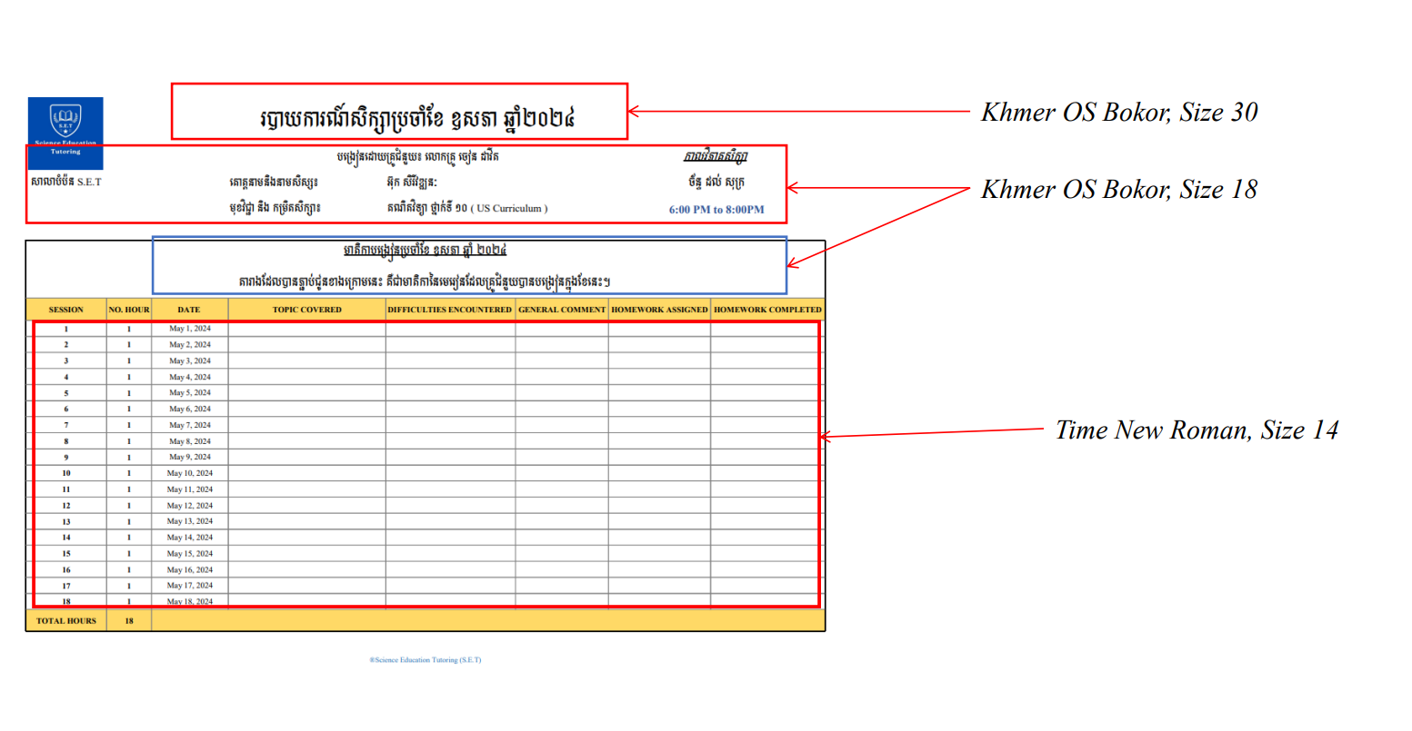

Monthly Report Template

 |  |  | របាយការណ៍សិក្សាប្រចាំខែ មករា ឆ្នាំ២០២៥

សាលាបំប៉ន​ S.E.T |  |  | បង្រៀនដោយគ្រូបំប៉ន​៖​ លោកគ្រូ សុន​ ចាន់សុផល |  |  |  | កាលវិភាគសិក្សា
 |  |  | គោត្តនាមនិងនាមសិស្ស៖ | Kimhour |  |  | អាទិត្យ
 |  |  | មុខវិជ្ជា និង​ កម្រិតសិក្សា​​​៖ | រូបវិទ្យា និង គីមីវិទ្យា ថ្នាក់ទី​ ១១ ( MOEYS Curriculum ) |  |  | 8:00 AM to 11:00AM

មាតិកាបង្រៀនប្រចាំខែ មករា​ ឆ្នាំ ២០២៥ តារាងដែលបានភ្ជាប់ជូនខាងក្រោមនេះ គឺជាមាតិកា​នៃមេរៀនដែលគ្រូបំប៉នបានបង្រៀនក្នុងខែនេះ។
SESSION | NO. HOUR | DATE | TOPIC COVERED | DIFFICULTIES ENCOUNTERED | GENERAL COMMENT | HOMEWORK ASSIGNED | HOMEWORK COMPLETED
1 | 3 | 2025-01-04 | L4: ចរន្តអគ្គិសនី រ៉េស៊ីស្តង់ និងកម្លាំង អគ្គិសនីចលករ (តចប់) | There is no difficulty | He forgot some formulas | 0 Exercise | 0 Exercise
 |  |  | សមីការអុកស៊ីដូរេដុកម្ម (តចប់) | N/A | He needs to practice more
2 | 3 | 2025-01-11 | មេរៀនទី​២​ លក្ខណះកម្តៅនៃរូបធាតុ | N/A | He can do it | 0 Exercise | 0 Exercise
 |  |  | ថ្លឹកសមីការតាម n.o | He was a little bit confused | He looked so lazy in the last 30 minutes. He needs to practice more after class.
3 | 0 | 2025-01-18 | There is no session due to student request
4 | 3 | 2025-01-26 | អនុវត្តលំហាត់ មេរៀនទី២ | There is no difficulty | He could do it, but sometimes he didn't pay much attention. | 0 Exercise | 0 Exercise
 |  |  | អនុវត្តលំហាត់ ចំនួនអុកស៊ីតកម្ម | N/A | N/A
5 | 3 | 2025-02-02 | មេរៀនទី២ (តចប់) Monthly Practical | N/A | He did well today. However, he was still confused about some formulas. He needs to practice them at home as much as he can. | 3 Exercises | -
 |  |  | កន្លះសមីការក្នុងមជ្ឍដ្ឋានអាស៊ីត | There is no difficulty
TOTAL HOURS | 12
®Science Education Tutoring (S.E.T)

